Ver3
2026BRM315箱根200km |  |  |  |  |  | 2026-02-26 | Ver.3
※キューシートは予告なく変更する場合があります。
※各ＰＣでは買い物をしてレシートを持ち帰る、または指定の背景を入れてブルベカードの参加者名が記さえている面を撮影すること。
 |  | 区間 | 進路 | S=信号 「交差点名」 | ［道路標識］ | 道路 | 備考
1 |  |  | 左方向 | スタート 桐原公園
2 | 0.0 | 0.0 | ┼右 | S 「桐原公園前」 |  | 土棚石川線
3 | 0.9 | 0.85 | ┼左 | S 「菖蒲沢橋」 |  | 桐原町石川線
4 | 1.7 | 0.8 | ┼右 | S 「六地蔵」 | [伊勢原・用田] | K43
5 | 5.3 | 3.6 | ┼左 | S 「用田橋際」 | [伊勢原] | K22
6 | 11.6 | 6.3 | ┼左 | S 「畠田橋西」 | [平塚] | K605
7 | 11.8 | 0.2 | ┤左 | 橋を渡る |  | K605 | 小田原厚木道路側道まで行かないこと
8 | 16.6 | 4.8 | ┼右 | S 「西沖田」 |  |  | 右側セブンイレブン
9 | 19.3 | 2.7 | ┼左 | S 「片岡」 | [大磯・広川] | K63
10 | 22.8 | 3.5 | ┼右 | S 「中沢橋」 | [秦野] | K62
11 | 26.4 | 3.6 | ┼左 | S 「神奈川大学入口」 | [中井] | K77
12 | 31.9 | 5.5 | ┼左 | S 「才戸」 | [松田] | K77 | トンネルの先
13 | 33.5 | 1.6 | ┬右 | S 「中井町役場入口」 | [松田・大井] | K77
14 | 40.9 | 7.4 | ┬左 | 止まれ | [小田原・国道246号] | K77
15 | 41.0 | 0.2 | ┼右 | 止まれ | [御殿場・松田駅] | K72 | 右折後踏切渡る
16 | 42.1 | 1.1 | ┤左 | 案内標識直後 | [松田駅] | 市道 | S「松田駅入口」まで行っても可7:00～8:30進入禁止
17 | 42.2 | 0.1 | ┬右 | 正面にJR松田駅 |  | 市道
18 | 43.2 | 1.0 | ┼右 | S |  | 市道
19 | 46.3 | 3.1 | ┬右 | 止まれ |  | 市道 | 右側公衆トイレ
20 | 46.6 | 0.3 | ┬右 | S 「新大口橋」 | [御殿場・山北] | K74
21 | 47.1 | 0.5 | ┤左 | 岩流瀬（がらせ）橋を渡る | [県立21世紀の森] | 市道
22 | 49.0 | 1.9 | ┼右 | S 「北足柄小学校入口」 |  | K726
23 | 50.7 | 1.7 | ┼右 | S 「樋口橋」 | [沼津] | R246 | RideWithGPS参照 246号を回避 樋口橋信号を直進しすぐ左側の輪っかの坂を上り突き当たり左、下って突き当たりを右、トンネル内は押し歩き、右斜め方向に進む
24 | 50.9 | 0.3 | ├右 | S 「安戸」 |  | K76
25 | 53.5 | 2.6 | ┼右 | S 「新鞠子橋」 | [谷峨駅] | K76
26 | 55.3 | 1.8 | ┬左 | S 「谷峨駅入口」 |  | R246
27 | 58.6 | 3.3 | Y左 | S 「生土」 | [小山市街] | K394
28 | 60.4 | 1.8 | ├右 | 橋の手前 | [金時公園] | K147
29 | 61.5 | 1.1 | ┼左 | S | [山中湖・須走] | K147
30 | 68.1 | 6.6 | ○右 | ロータリー交差点 | [須走] | K147 | 時計回り
31 | 72.7 | 4.6 | ┤左 | 森の中 |  | 市道
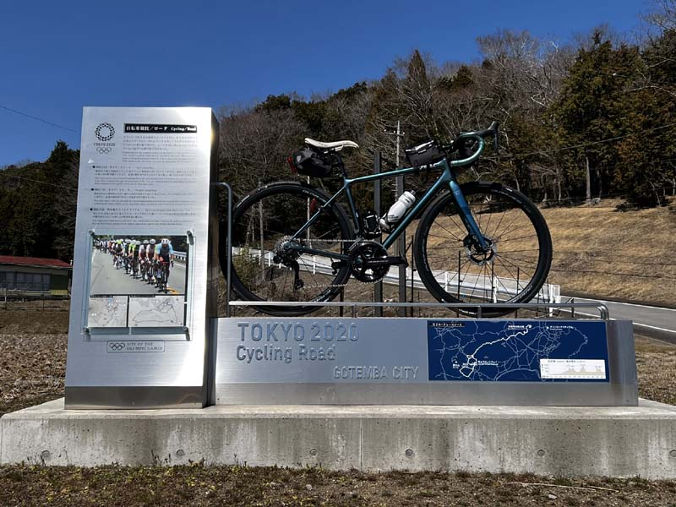
32 | 73.4 | 0.7 | 右側 | PC1 東京五輪記念モニュメント |  | 市道 | モニュメントを背景にブルベカードの名前の面を撮影 9:09～11:52
33 | 75.0 | 1.6 | ┼左 | S 「水土野東」 |  | K418
34 | 77.5 | 2.5 | ┬右 | 止まれ | [富士] | K406 |  | CHK
35 | 77.6 | 0.2 | ┼左 | S 「ぐみ沢IC」 | [小田原・箱根] | R138
36 | 78.0 | 0.4 | ├右 | S 「ぐみ沢上」 | [御殿場市街] | K401 | 横断歩道を押しボタンで渡る
37 | 80.5 | 2.5 | ┼右 | S 「湯沢」 | [裾野] | K394
38 | 90.5 | 10.0 | ┤左 | S 「岩波駅北」 | [湖尻峠] | K337 | 左ファミリーマート
39 | 91.1 | 0.6 | ├右 | S | [三島・裾野市街] | 市道
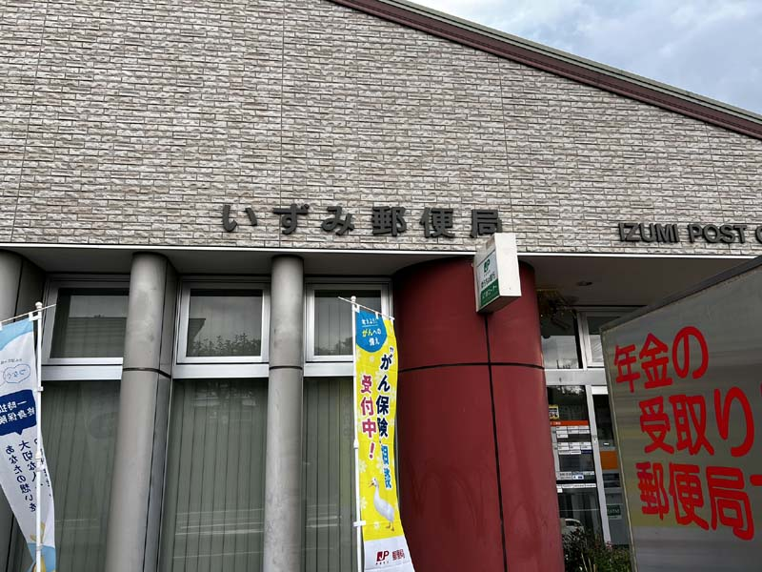
40 | 96.7 | 5.6 | 左側 | PC2 いずみ郵便局 |  |  | 参考タイム9:51～13:28
41 | 96.7 | 0.0 | ┼左 | S 「茶畑」 |  | 市道 | 左側 いずみ郵便局
42 | 99.4 | 2.7 | ┼左 | S 「末広山」 | [富士川] | K3
43 | 105.6 | 6.2 | ┼左 | S 「子供の森公園入口」 | [富士川] | 旧東海道 |  | S 「市の山新田」
44 | 107.8 | 2.2 | ┬左 | 止まれ |  | R1 | 指定方向外進行禁止
45 | 117.2 | 9.4 | ┼直進 | S 「箱根峠」 |  | R1 | 峠の200ｍ先、箱根新道に入らないように注意
46 | 121.1 | 3.9 | ┼直進 | S 「元箱根」 | [箱根神社] | 神社通り
47 | 123.4 | 2.3 | ├右 | 龍宮殿前 | [仙石原・湖尻] | 神社通り | 道なり
48 | 124.0 | 0.6 | ┬左 | S 「箱根園入口」 |  | K75
49 | 135.6 | 11.6 | ┬左 | S 「仙石原」 | [山中湖・御殿場] | R138
50 | 136.7 | 1.1 | ├右 |  | [南足柄・矢倉沢] | K731 | はこね金太郎ライン
51 | 145.8 | 9.1 | Y左 |  | [地蔵堂・夕日の滝] | 市道 | 見落とし注意！
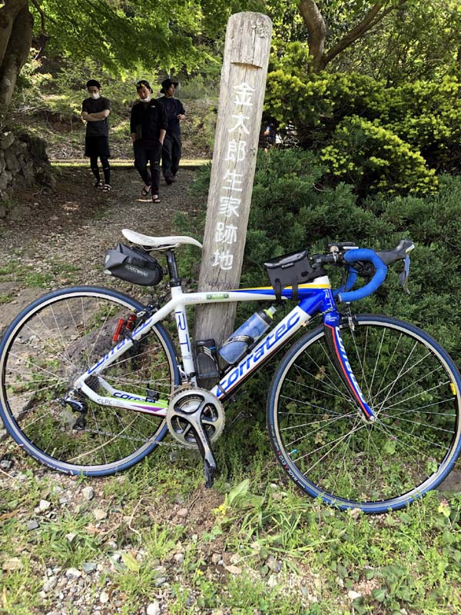
52 | 146.1 | 0.3 | ┬右 |  |  | 市道
53 | 146.1 | 0.0 | 左側 | PC3 「金太郎生家跡地」標 |  | 市道 | 参考タイム11:18～16:44
54 | 146.7 | 0.7 | ┬右 | 止まれ |  | K78
55 | 149.7 | 3.0 | ┤左 | 矢倉沢バス停先 | [山北・国道246号] | K726 | 見落とし注意！
56 | 152.5 | 2.8 | ┬左 | 止まれ |  | K726
57 | 152.7 | 0.2 | ┼右 | S 「北足柄小学校入口」 |  | 市道
58 | 154.6 | 1.9 | ┬右 | 止まれ |  | K74
59 | 155.1 | 0.5 | ┤左 | S 「新大口橋」 | [開成] | K720
60 | 155.5 | 0.3 | ┤左 |  |  | 市道
61 | 158.5 | 3.1 | ┼左 | S |  | 市道 | 左手 トヨタ
62 | 159.5 | 0.9 | ┤左 | 松田駅前 |  | 市道
63 | 159.5 | 0.1 | ┼右 | S 「松田駅入口」 |  | K712
64 | 160.6 | 1.1 | ┼左 | 踏切を渡ってすぐ |  | K77
65 | 160.8 | 0.2 | ├右 | 東名高速ガードをくぐってすぐ |  | K77
66 | 168.2 | 7.4 | ┤左 | S 「中井町役場入口」 | [平塚・秦野] | K77
67 | 169.8 | 1.6 | ┼右 | S 「才戸」 | [平塚] | K77
68 | 175.3 | 5.5 | ┼右 | S 「神奈川大学入口」 |  | 市道 | 右手 セブンイレブン
69 | 178.9 | 3.6 | ┼左 | S 「中沢橋」 | [伊勢原・片岡 公所] | K63
70 | 181.6 | 2.7 | ┼右 | S 「吾妻橋] |  | K62
71 | 182.0 | 0.4 | ┤左 | 「平塚東インター入口」信号手前 | [厚木] | K62
72 | 188.2 | 6.2 | ┤左 | S 「上砂田」 | [伊勢原市街] | 市道
73 | 188.3 | 0.04 | 右 | Uターンするように右側のアンダーパスをくぐる |  | アンダーパス | 暗い注意
74 | 188.4 | 0.1 | 直進 |  |  | K605
75 | 188.6 | 0.26 | ┼右 | S 「畠田橋西」 |  | K22
76 | 194.9 | 6.3 | ┼右 | S 「用田橋際」 | [江の島・藤沢] | K43
77 | 196.5 | 1.6 | Y右 | S |  | K43 | 御中歩道橋
78 | 198.5 | 2.0 | ┼左 | S 「六地蔵」
79 | 199.3 | 0.8 | ┼右 | S 「菖蒲沢橋」
80 | 200.2 | 0.85 | ┼左 | S 「桐原公園前」 |  | 歩道 | 自転車横断道を渡り歩道を押し歩く方が安全
81 | 200.2 | 0.0 |  | ゴール 桐原公園 |  |  | 12:53～20:30
 | ※各PCの通過時間は目安ですが、ゴールタイムは必ず指定時間でゴールして下さい。
 | ※コース上にシークレットPCを置く場合があります。必ずスタッフの通過チェックを受けて下さい。
 | ※キューシートは必ずしも正確ではありません。事前にご自身で確認されることをお勧めいたします。

